Sheet1
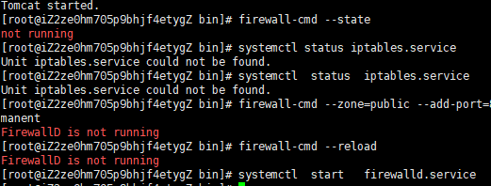
 | 基本命令
 | http://blog.csdn.net/o0darknessyy0o/article/details/52072054

 | 目录结构

 | http://blog.csdn.net/u010372981/article/details/44983929

 | jdk和tomcat 搭建 简单教程
 | http://blog.csdn.net/davidliangyc/article/details/71214182

解压失败
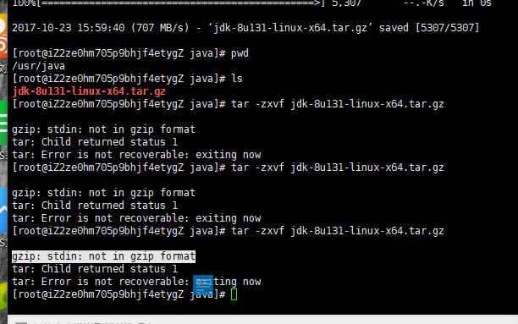

然而还是没用

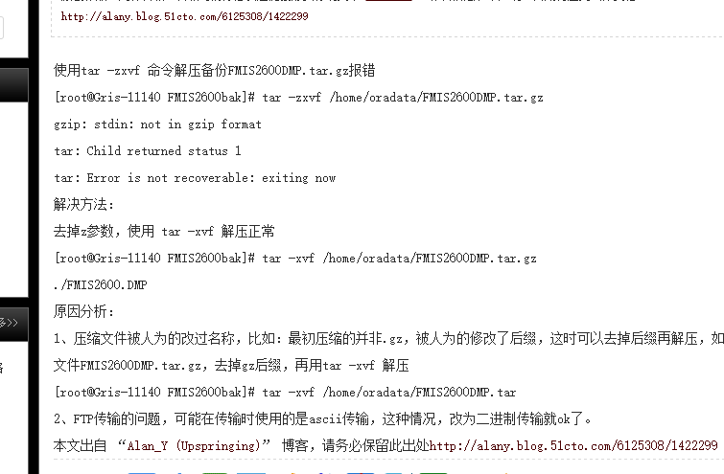

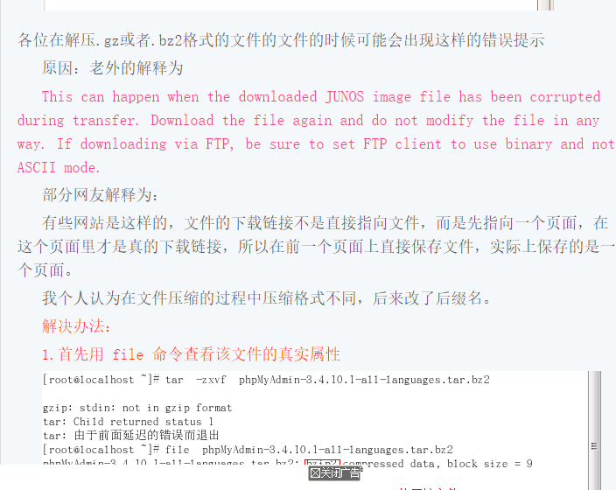

 | win10下载太慢

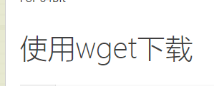

 | 一定会过时的命令

 | wget --no-cookies --no-check-certificate --header "Cookie: gpw_e24=http%3A%2F%2Fwww.oracle.com%2F; oraclelicense=accept-securebackup-cookie" "http://download.oracle.com/otn-pub/java/jdk/8u141-b15/336fa29ff2bb4ef291e347e091f7f4a7/jdk-8u141-linux-x64.tar.gz" tar xzf jdk-8u141-linux-x64.tar.gz

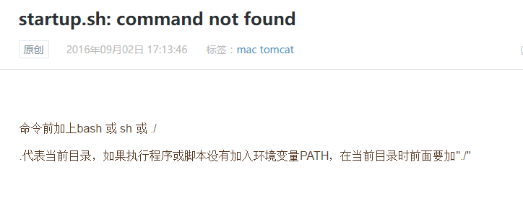

防火墙没开，无法进行任何操作。。。

